상품제안서
네파 여름 자외선차단 쿨링 3종 세트 | 상품코드: S46396

 |  |  |  |  |  |  | 02-713-8555 | www.synergygift.co.kr
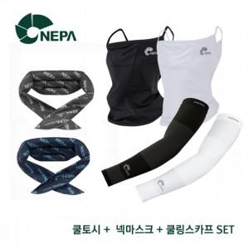 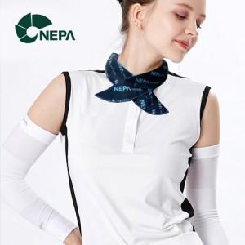

【상세/제작정보】 | <p><span style="font-size: 14pt;">※라벨지스티커 60*30 mm</span></p>

【인쇄/포장옵션】 | 라벨지스티커 / 포장지포장

【공급단가】 | 수량 | 50~ | 100~ | 300~ | 1,000~ | 3,000~
*VAT별도 | 블랙SET | 26,940원 | 25,490원 | 24,250원 | 23,620원 | 23,210원

【상품 URL】 | https://www.synergygift.co.kr:443/src/goods_detail.php?gdno=46396

